0환경
0. 업무 환경 설정

 | 1. GPT 설치하기
 | 아직도 핸드폰에 챗 GPT가 없나요?
 | 설치합시다.

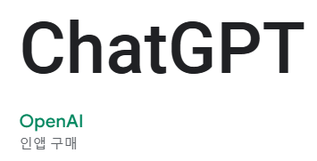
 |  |  | 1) gpt를 이용해서, ~~구 를 출력하는 함수를 알려달라 해봅시다.
 |  |  | 주소 | 도로명(ㅇㅇ로) 출력 | 결과물
 |  |  | 하츄도 하트시 뽀송구 캔디동 123번지 |  | 뽀송구
 |  |  | 핑핑광역시 쁨쁨구 설렘동 45번지 |  | 쁨쁨구

 |  |  | 샤랄라특별시 스위티시 피치뿅구 반짝동 78번지 |  | 피치뿅구
 |  |  | 몽글광역시 토닥토닥구 꽃잎동 999번지 |  | 토닥토닥구
 |  |  | 슈가도 하츄시 새콤달콤말랑구 말랑동 101번지 |  | 새콤달콤말랑구

 | 경쟁자들
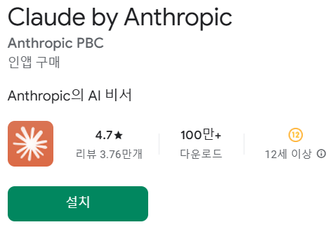

 | 2. 리본 메뉴 설정하기

 |  | 리본 메뉴는 일종의 단축키입니다.
 |  | 자주 쓰는 메뉴를 저장해두고 바로바로 클릭하여 사용 가능합니다.

 |  | * 제가 올려둔 메뉴들
 |  | - (필터 관련) 필터, 지우기, 다시 적용
 |  | - (정렬 관련) 오름차순, 내림차순

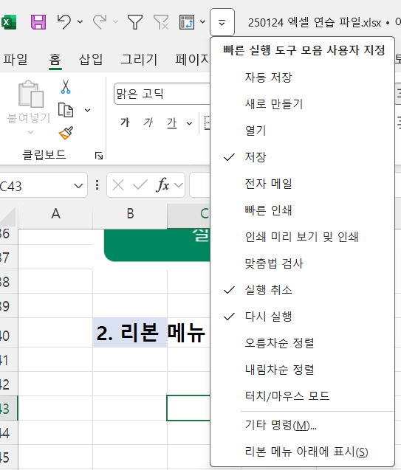
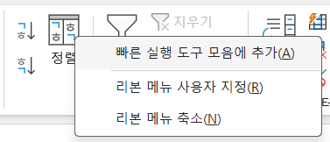

 | 3. 매크로 사용을 위한 '개발 도구'

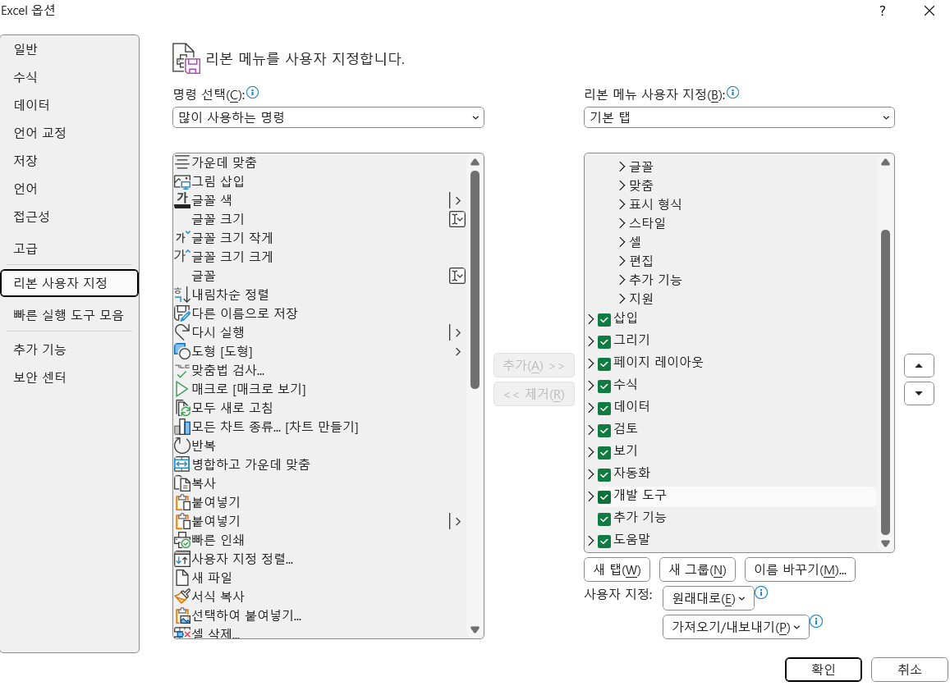
 | 매크로를 사용하려면
 | 개발도구 설정을 해줘야합니다.

2채
2. 채우기

 | 1. 일련번호 채우기

 | 연번 | 이름
 | 1 | 김건이
 | 2 | 건강이
 | 3 | 빼뚤이 |  |  |  | * 빠르게 숫자 일련번호 채우기 연습
 |  | 피카츄 |  |  |  | 연번 1~3 샘플을 선택하고,
 |  | 라이츄 |  |  |  | 작은 사각형을 더블클릭
 |  | 하츄핑
 |  | 심술핑
 |  | 차차핑

 | 2. 빠른 채우기

 | CTRL+R | (right?) |  |  |  | CTRL+D | (down?)
 | 1 |  |  |  |  | 1 | 2 | 3 | 4
 | 2
 | 3
 | 4
 | 5

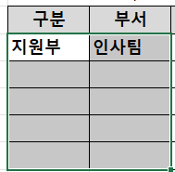
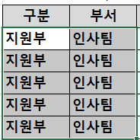
 | * Ctrl+D 로 구분/부서를 빠르게 채울 수 있음 |  |  |  |  |  |  |  | 1) 범위 선택하고 | 2) Ctrl+D
 | 구분 | 부서 | 상품코드 | 상품명 | 단가(원) | 판매수량(개) | 총액(원)
 | 지원부 | 인사팀 | P001 | 하트크림빵 | 2,500 | 150 | 375,000
 |  |  | P002 | 장미소보로빵 | 1,750 | 100 | 175,000
 |  |  | P003 | 딸기치즈빵 | 2,100 | 120 | 252,000
 |  |  | P004 | 초코슈크림빵 | 1,400 | 150 | 210,000
 |  |  | P001 | 하트크림빵 | 2,500 | 110 | 275,000

 | 3. 스마트 채우기
 | *CTRL+E
 | 이름 | 익명
 | 김건이 | 김ㅇ이
 | 건강이
 | 빼뚤이
 | 피카츄
 | 라이츄
 | 하츄핑
 | 트러핑
 | 라라핑

 | * 스마트채우기 CTRL+E로 주소 시군구 입력해보기
 |  |  |  | 주소 | 시 | 군 | 구
 |  |  |  | 하츄도 하트시 뽀송구 캔디동 123번지 | 하츄도
 |  |  |  | 핑핑광역시 러블시 쁨쁨구 설렘동 45번지 | 핑핑광역시
 |  |  |  | 샤랄라특별시 스위티시 피치구 반짝동 78번지
 |  |  |  | 몽글광역시 마법시 토닥구 꽃잎동 999번지
 |  |  |  | 슈가도 하츄시 달콤구 말랑동 101번지
 |  |  |  | 노랑도 해바라시 향긋구 로라동 777번지
 |  |  |  | 구름도 슬로시 로맨틱구 하늘동 202번지
 |  |  |  | 메론도 민트시 아이스크림구 솜사탕동 55번지
 |  |  |  | 허니특별시 젤리시 딸기구 스윗동 33번지
 |  |  |  | 플로랄도 로즈시 블루밍구 화원동 909번지

3단
3. 단축키
 | F4 반복실행기능을 활용해봅시다.
 | *첫번째만 보라색으로 칠하고, 나머지는 F4로 동일한 색상으로 채우세요
 | 하츄핑 |  | 라라핑 |  | 바로핑 |  | 차차핑 |  | 아자핑

 | *글씨체에도 동일하게 작동합니다. 굵게, 기울이기 등을 써보세요.
 | 하츄핑 |  | 라라핑 |  | 바로핑 |  | 차차핑 |  | 아자핑

 | * 예산표입니다. 잔액 20만원 이하 항목을 F4를 이용해서 노란색으로 만들어봅시다. |  |  |  |  |  |  |  |  | * 값 붙여넣기를 써 봅시다.
 |  | No | 항목명 | 분류 | 예산 | 지출 | 잔액 | 담당부서 | 비고 | 2. 구한 합계를 네모 안에 값 붙여넣기로 입력하세요
 |  | 1 | 인건비 | 고정비 | 3,500,000 | 3,200,000 | 300,000 | 인사팀 | 월급, 상여금 등
 |  | 2 | 광고비 | 변동비 | 2,000,000 | 1,800,000 | 200,000 | 마케팅팀 | 홍보, 배너 등
 |  | 3 | 연구개발비 | 변동비 | 5,000,000 | 4,750,000 | 250,000 | R&D팀 | 신제품 연구
 |  | 4 | 임대료 | 고정비 | 1,500,000 | 1,500,000 | 0 | 재무팀 | 사무실 임차료
 |  | 5 | 교육비 | 변동비 | 800,000 | 700,000 | 100,000 | 인사팀 | 직무교육, 세미나
 |  | 6 | 출장비 | 변동비 | 1,200,000 | 1,050,000 | 150,000 | 영업팀 | 국내외 출장
 |  | 7 | 예비비 | 고정비 | 2,000,000 | 1,000,000 | 1,000,000 | 재무팀 | 긴급 상황 대비
 |  |  |  |  |  | 합계 |  | <--- 1. 잔액 합계를 구해보세요

 | * 빈 셀 선택을 연습해봅시다. 빈 셀에는 '채워주세요!' 라고 써봅시다.
 |  | No | 항목명 | 분류 | 예산 | 지출 | 잔액 | 담당부서 | 비고 | 방법
 |  | 1 | 인건비 | 고정비 | 3,500,000 | 3,200,000 | 300,000 | 인사팀 | 월급, 상여금 등 | 1. Ctrl+G
 |  | 2 |  | 변동비 | 2,000,000 | 1,800,000 | 200,000 |  | 홍보, 배너 등 | 2. Alt+S 혹은 옵션 클릭
 |  | 3 | 연구개발비 | 변동비 | 5,000,000 |  | 5,000,000 | R&D팀 | 신제품 연구 | 3. 빈 셀 선택, 확인
 |  | 4 | 임대료 |  | 1,500,000 | 1,500,000 |  |  | 사무실 임차료 | 4. '채워줘' 입력하고, Ctrl+Enter
 |  | 5 | 교육비 | 변동비 | 800,000 | 700,000 | 100,000 | 인사팀 |  | 5. 글씨 빨간색 변경
 |  | 6 |  | 변동비 | 1,200,000 | 1,050,000 | 150,000 |  | 국내외 출장
 |  | 7 | 예비비 | 고정비 |  | 1,000,000 | -1,000,000 | 재무팀 | 긴급 상황 대비

 | 응용
 |  | ※ 빈 셀 외에도 다양한 항목을 선택할 수 있습니다. 수식 선택 등.
 |  | 아래 표는 변동비만 필터링했습니다. 화면에 보이는 셀만 복사하려면 어떻게 할까요?
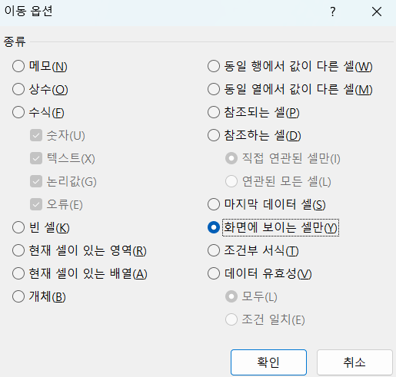
 |  | No | 항목명 | 분류 | 예산 | 지출 | 잔액 | 담당부서 | 비고
숨김 |  | 2 | 광고비 | 변동비 | 2,000,000 | 1,800,000 | 200,000 | 마케팅팀 | 홍보, 배너 등
 |  | 3 | 연구개발비 | 변동비 | 5,000,000 | 4,750,000 | 250,000 | R&D팀 | 신제품 연구
 |  | 5 | 교육비 | 변동비 | 800,000 | 700,000 | 100,000 | 인사팀 | 직무교육, 세미나
 |  | 6 | 출장비 | 변동비 | 1,200,000 | 1,050,000 | 150,000 | 영업팀 | 국내외 출장

13데이터분석
데이터를 분석하는 방법

 | 데이터를 분석한다는 것

총 판매금액
2,144,000
 |  | 다양한 그룹별로 나눠서 수치/비율을 뽑아보는 것
 |  | 구분
 |  | 부서
 |  | 직원명
 |  | 판매일자
 |  | 상품코드
 |  | 상품명
 |  | 단가(원)
 | 하나의 큰 데이터를 집단별로 쪼개서 보는 것 | 판매수량(개)
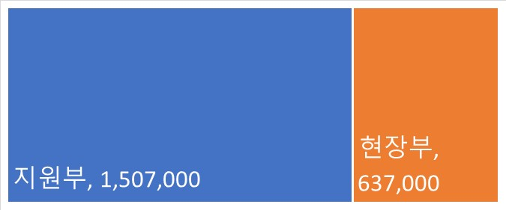
 |  | 총액(원)
 |  | 판매처

 | 더 세분화시켜서

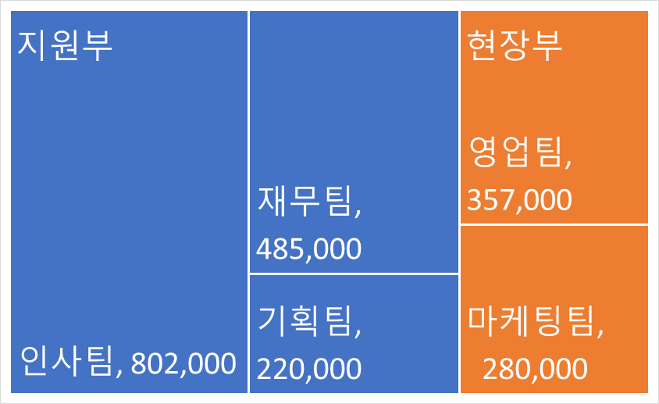

 | 기간별로 볼수도
 |  |  | 행 레이블 | 합계 : 총액(원)
 |  |  | 2025-01-01 | 375,000
 |  |  | 2025-01-03 | 175,000
 |  |  | 2025-01-05 | 252,000
 |  |  | 2025-01-07 | 210,000
 |  |  | 2025-01-09 | 275,000
 |  |  | 2025-01-11 | 220,000
 |  |  | 2025-01-13 | 280,000
 |  |  | 2025-01-15 | 357,000
 |  |  | 총합계 | 2,144,000

 | 더 나아가
예상

